상품제안서
황토 타포린 가방 40*38*25cm | 상품코드: F28139

 |  |  |  |  |  |  | 02-412-0044 | www.easy1.co.kr
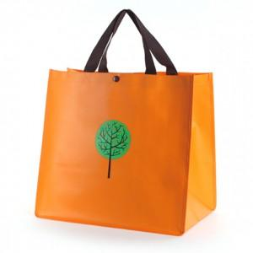

【상세/제작정보】

【인쇄/포장옵션】 | 실크 / OPP(비닐)

【공급단가】 | 수량 | 200~ | 500~ | 1,000~ | 3,000~ | 5,000~
*VAT별도 | 단가 | 2,880원 | 2,830원 | 2,760원 | 2,710원 | 2,640원

【상품 URL】 | https://dev.easy1.co.kr:443/src/goods_detail.php?gdno=28139

